상품제안서
알로코리아 프리미엄 무선 구강세정기 | 상품코드: S42323

 |  |  |  |  |  |  | 02-713-8555 | www.synergygift.co.kr
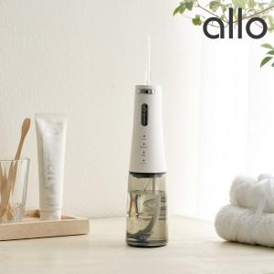

【상세/제작정보】 | 1. 분당 최대 1,500회 강력한 맥동 수압<br>2. 4가지 모드 조절로 사용자 컨디션에 맞는 섬세한 모드 변경<br>3. 최강 방수 등급인 IPX7 방수로 샤워 중에도 사용가능<br>4. 300ml 대용량 수조통으로 오랜 사용 끊김 없는 사용<br>5. 360도 회전 가능한 노즐 팁과 손쉬운 팁 교체<br>6. 중력볼 설계로 전방향으로 수조통 물 흡입<br>7. TYPE-C 고속충전과 2,000mAh의 배터리로 완충 후 사용

【인쇄/포장옵션】 | 레이저 / 포장지포장

【공급단가】 | 수량 | 30~ | 50~ | 100~ | 300~ | 500~
*VAT별도 | 단가 | 32,500원 | 31,400원 | 30,600원 | 29,600원 | 29,100원

【상품 URL】 | https://www.synergygift.co.kr:443/src/goods_detail.php?gdno=42323

